Chi tiết địa chất
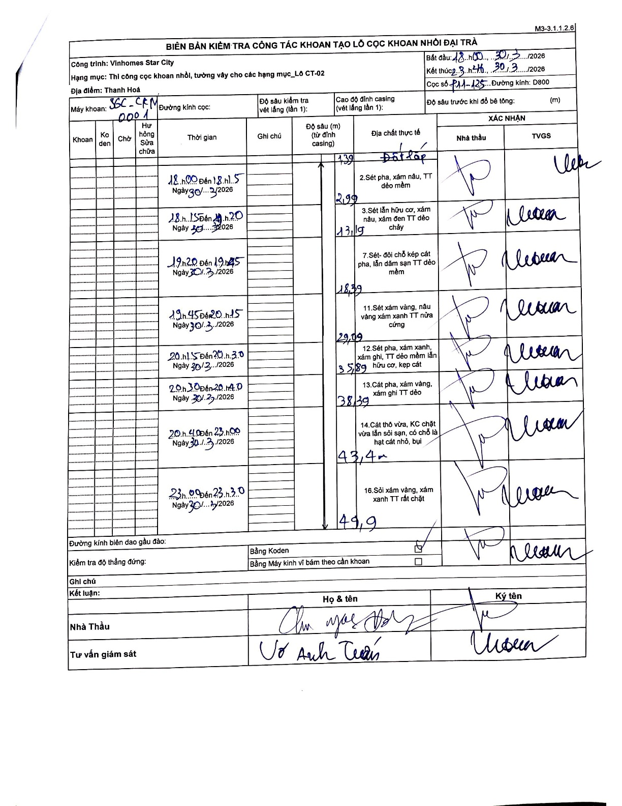
Dự án | Star City Thanh Hóa
Hạng mục | Thi công cọc khoan nhồi, tường vây cho các hạng mục_Lô CT-02
Tên bộ phận | Thanh Hoá
Số hiệu cọc | P11-125
Tên Máy khoan | SGC-KCN0001
Đường kính | D800
Bắt đầu thi công | 18:00 30/03/2026
Kết thúc thi công | 23:30 30/03/2026

Địa chất TT | Đường kính | Mô tả lớp thiết kế | Từ (h) | Đến (h) | Cao độ từ | Cao độ đến | T.Gian (h) | Dài (m) | V (m/h) | Ghi chú
Đất lấp | D800 | Đất lấp | 18:00 30/03/2026 | 18:15 30/03/2026 | -0.71 | -1.39 | 0.25 | 0.68 | 2.72 | Chiều dài lớp tự tính: 1.39 - 0.71 = 0.68
2 | D800 | Sét pha, xám nâu, TT dẻo mềm | 18:00 30/03/2026 | 18:15 30/03/2026 | -1.39 | -2.99 | 0.25 | 1.6 | 6.4 | Chiều dài lớp tự tính: 2.99 - 1.39 = 1.6
3 | D800 | Sét lẫn hữu cơ, xám nâu, xám đen TT dẻo chảy | 18:15 30/03/2026 | 19:20 30/03/2026 | -2.99 | -13.19 | 1.08 | 10.2 | 9.42 | Chiều dài lớp tự tính: 13.19 - 2.99 = 10.2
4 | D800 | Sét- đôi chỗ kẹp cát pha, lẫn dăm sạn TT dẻo mềm | 19:20 30/03/2026 | 19:45 30/03/2026 | -13.19 | -18.39 | 0.42 | 5.2 | 12.48 | Số hiệu lớp ghi trong biên bản là 7
5 | D800 | Sét xám vàng, nâu vàng xám xanh TT nửa cứng | 19:45 30/03/2026 | 20:15 30/03/2026 | -18.39 | -29.09 | 0.5 | 10.7 | 21.4 | Số hiệu lớp ghi trong biên bản là 11
6 | D800 | Sét pha, xám xanh, xám ghi, TT dẻo mềm lẫn hữu cơ, kẹp cát | 20:15 30/03/2026 | 20:30 30/03/2026 | -29.09 | -35 | 0.25 | 5.91 | 23.64 | Số hiệu lớp ghi trong biên bản là 12
7 | D800 | Cát pha, xám vàng, xám ghi TT dẻo | 20:30 30/03/2026 | 20:40 30/03/2026 | -35.89 | -38.39 | 0.17 | 2.5 | 15 | Số hiệu lớp ghi trong biên bản là 13
8 | D800 | Cát thô vừa, KC chặt vừa lẫn sỏi sạn, có chỗ là hạt cát nhỏ, bụi | 20:40 30/03/2026 | 23:00 30/03/2026 | -38.39 | -43.4 | 2.33 | 5.01 | 2.15 | Số hiệu lớp ghi trong biên bản là 14
9 | D800 | Sỏi xám vàng, xám xanh TT rất chặt | 23:00 30/03/2026 | 23:30 30/03/2026 | -43.4 | -49.9 | 0.5 | 6.5 | 13 | Số hiệu lớp ghi trong biên bản là 16

ẢNH BIÊN BẢN GỐC

